Planilha1
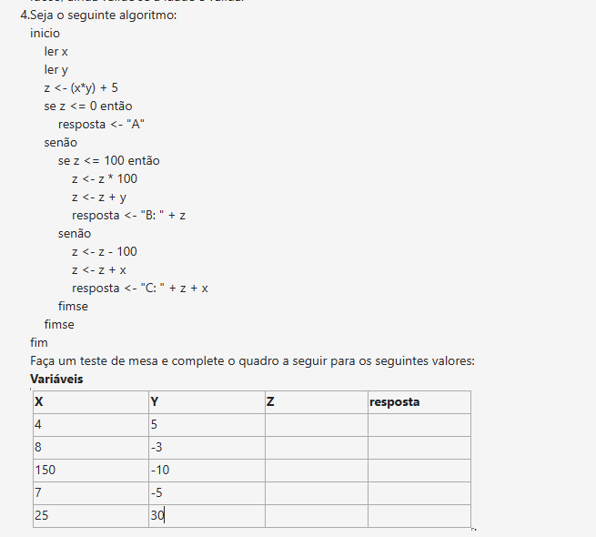
Respostas Finais
X | Y | Z | Resposta
4 | 5 | 2505 | B: 2505
8 | -3 | -19 | A
150 | -10 | -1495 | A
7 | -5 | -30 | A
25 | 30 | 680 | Erro

X | = | 25
Y | = | 30
Z | = | (X*Y)+5 | = | 755
SE | FALSE | entao
 | resposta | = | A
senao
 | SE | FALSE | entao
 | senao
 |  | Z | = | 655
 |  | Z | = | 680
 |  | Z | = | #VALUE!

